Таблица принятия решений
 | Ввести текст | Нажать кнопку "отправить" | Нажать кнопку "отмена" | Проверка пройдена | Проверка не пройдена
Кейс1 | Да | ДА | ДА | нет | Да
Кейс2 | Да | ДА | НЕТ | да | Нет
Кейс3 | Да | НЕТ | ДА | нет | Да
Кейс4 | Да | НЕТ | НЕТ | нет | Да
Кейс5 | Нет | ДА | ДА | нет | Да
Кейс6 | Нет | ДА | НЕТ | нет | Да
Кейс7 | Нет | НЕТ | ДА | нет | Да
Кейс8 | Нет | НЕТ | НЕТ | нет | да

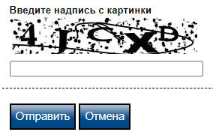
 |  |  | Пробую проработать поле ввода «проверка на робота»

